Sheet1
采购配置清单
序号 | 采购货物名称 | 规格或配置技术参数 | 单位 | 采购数量 | 市场单价（元） | 合计（元） | 备注 | 参考品牌型号 | 参考样式
1 | 矿泉水 | 550ml/瓶；24瓶/件 | 件 | 8 | 35 | 280 |  | 农夫山泉 | 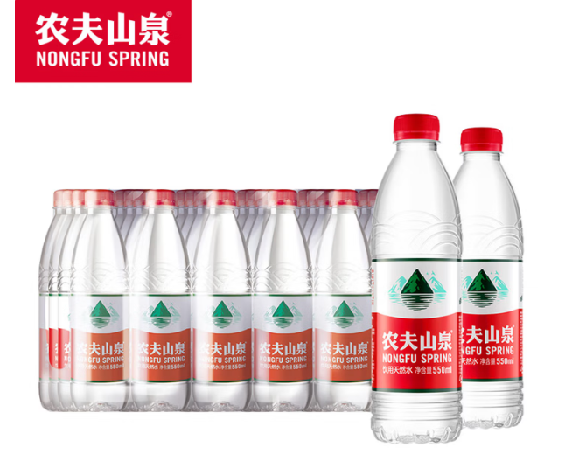
2 | 优质瓜子 | 黑瓜子，原味 | 斤 | 10 | 11 | 110 |  |  | 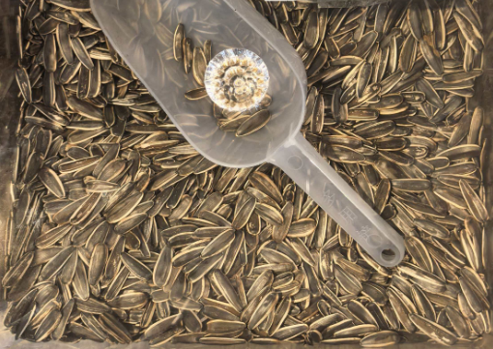
3 | 优质花生 | 核桃花生 | 斤 | 10 | 12.5 | 125 |  |  | 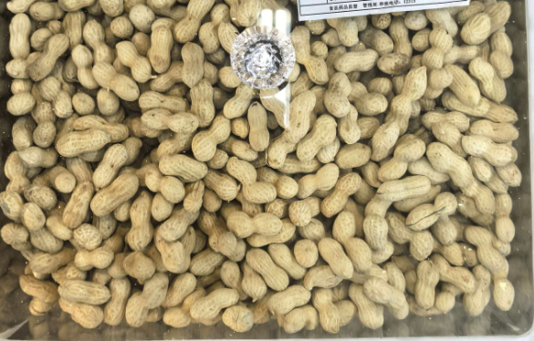
4 | 优质砂糖橘 | 40斤/件 | 件 | 2 | 200 | 400 |  |  | 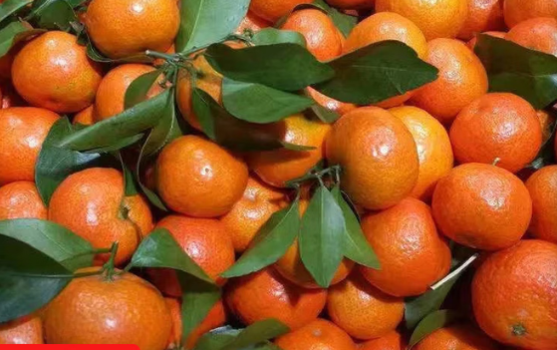
5 | 优质香蕉 |  | 斤 | 30 | 6 | 180 |  |  | 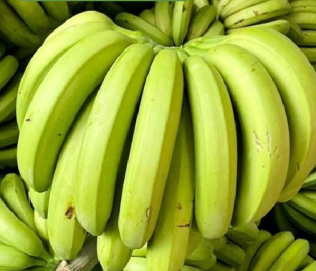
6 | 软糖 | 散装 | 斤 | 6 | 28 | 168 |  | 徐福记
7 | 饼干 | 散装 | 斤 | 6 | 28 | 168 |  | 徐福记 | 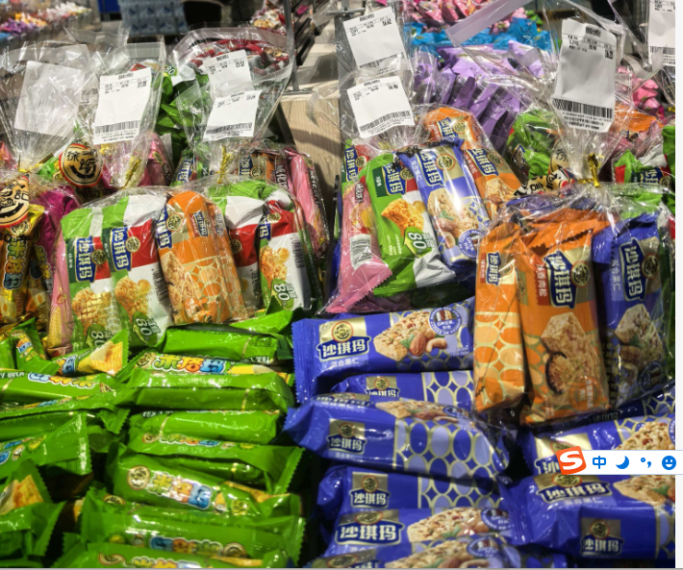
8 | 餐巾纸 | 规格：190*210mm；8张/包；9包/条；成分：原生木浆； | 条 | 6 | 6 | 36 |  | 心相印 | 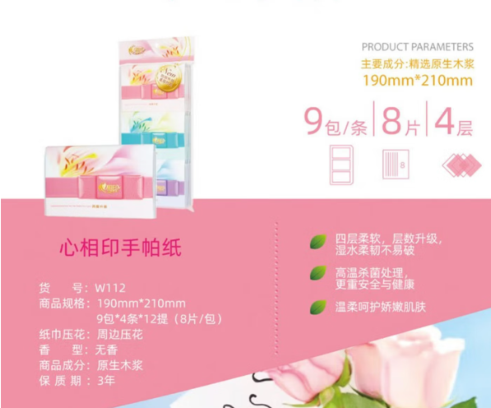
9 | 一次性塑料碟 | 材质：PP（加厚）；10个/包；直径：25cm。 | 包 | 10 | 7.5 | 75 |  |  | 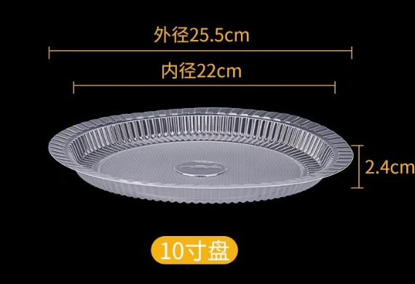
10 | 牛奶 | 规格：250ml/瓶；10瓶/件；优质乳蛋白：3.8g/100mL；原生高钙：125mg/100mL | 件 | 27 | 50 | 1350 |  | 伊利金典 | 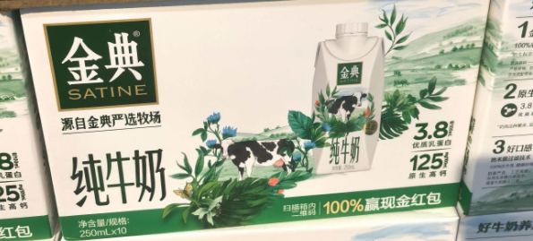
11 | 优质鸡蛋 | 30个/件 | 件 | 27 | 25 | 675 |  |  | 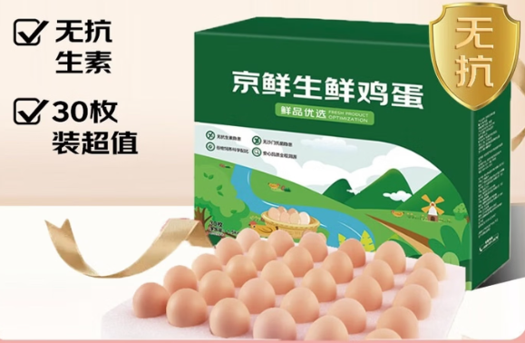
12 | 大米 | 上林金丝苗；5KG/袋； | 袋 | 344 | 35 | 12040 |  | 中香
13 | 鲁花花生油 | 5升/桶 | 桶 | 344 | 148 | 50912 |  | 鲁花
14 | 生抽 | 500ml/瓶；特级金标生抽 | 瓶 | 344 | 10 | 3440 |  | 海天 | 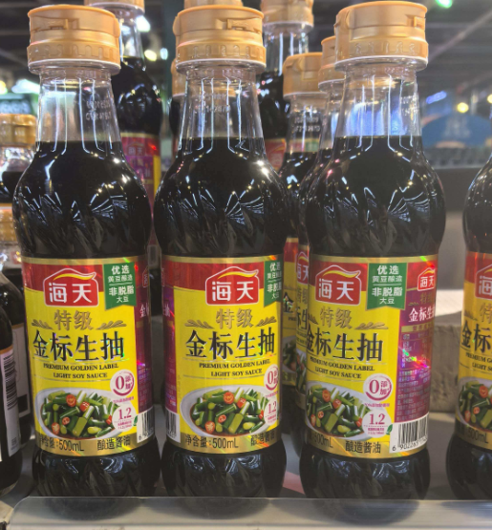
15 | 抽纸 | 纸巾规格：131*190mm（三层）；成分：原生木浆100%；110抽/包；6包/提。 | 提 | 344 | 18 | 6192 |  | 心相印、清风、维达 | 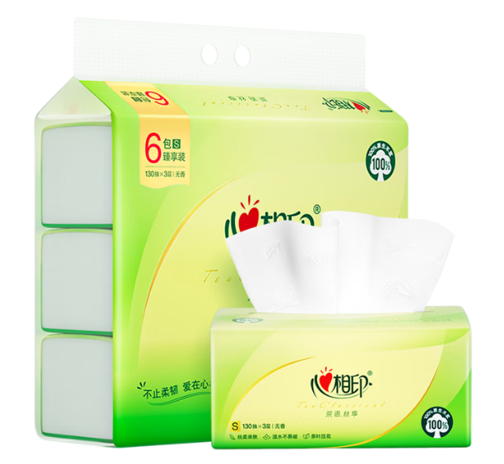
16 | 卷纸 | 成分：原生木浆100%，200g/卷（4层）；10卷/提 | 提 | 172 | 30 | 5160 |  | 心相印、清风、维达
17 | 耗油 | 520g/瓶；上等耗油 | 瓶 | 172 | 7.5 | 1290 |  | 海天
商务需求：1.报价已包含货物运输、安装、税金（含合同明示或暗示的所有责任、义务和一般风险等一切费用。采购人不再另行支付其他费用。） 2.交付使用时间：公告结束后3日内签订合同，签订合同后5个工作日内采购全部完成供货。成交供应商应免费提供专人上门进行配送、安装。 3.质保期：以上物品自收货之日起不少于6个月（除瓜果、蛋类外），出现质量问题，供应商应免费维修或更换。（不包含范围：人为破坏、不当使用或保管不善导致的问题。） 4.交货地点：采购人指定地点。 5.验收时，成交供应商保证向采购人提供的货物是全新、完整、未使用过、质量合格的产品，同时随货物配有产品合格证，以上要求如有不符将视为验收不合格。 6.付款方式：货物验收合格双方签订验收报告后5个工作日内，成交供应商向采购人开具合同款的发票，采购人收到发票后60日内，一次性支付全部货款。 7.成交供应商在中标后以各种理由无法给采购单位供货或故意拖延供货时间的，采购人有权解除合同并追究违约责任。

